Sheet1
OpenCVSharpの使い方

最初にソリューションを右クリックし、追加→既存のプロジェクトをクリック

前回ダウンロード＆解凍してもらったCvUtilフォルダの中のCvUtil.csprojファイルを選択して開く
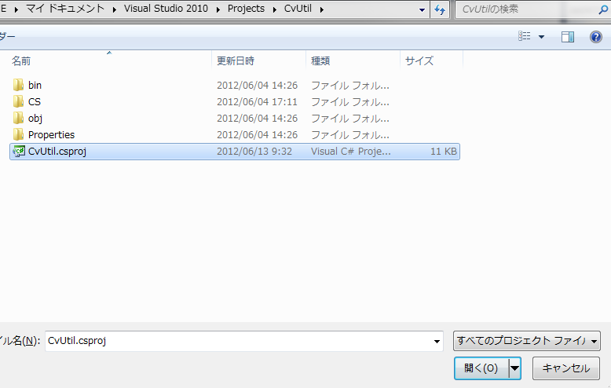

CvUtilプロジェクトが追加されているのを確認できたら、AKMTSample1の参照設定を右クリック→参照の追加をクリック
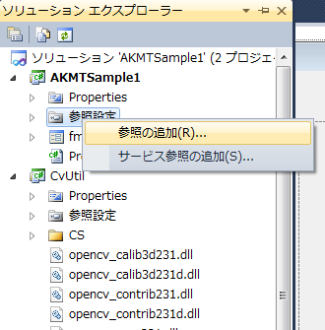

プロジェクトのCvUtilを選択してOK
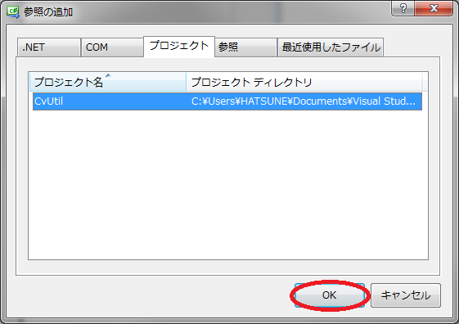

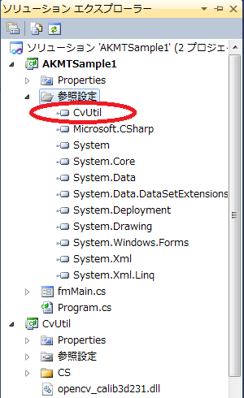
参照設定にCvUtilが入っていることを確認

更に参照設定を右クリック→参照の追加をクリック
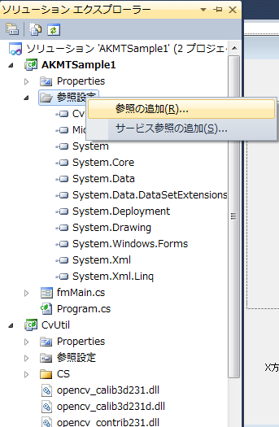

参照タブを選択し、ファイルの場所をCvUtilフォルダに選択
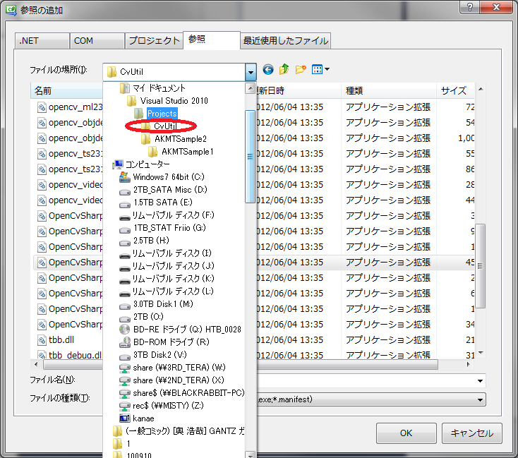

CvUtilフォルダ内のOpenCvSharp.Blob.dll～OpenCvSharp.UserInterface.dllを全て選択してOKボタンを押下
（OpenCvSharpExtern.dllは選択しないこと）
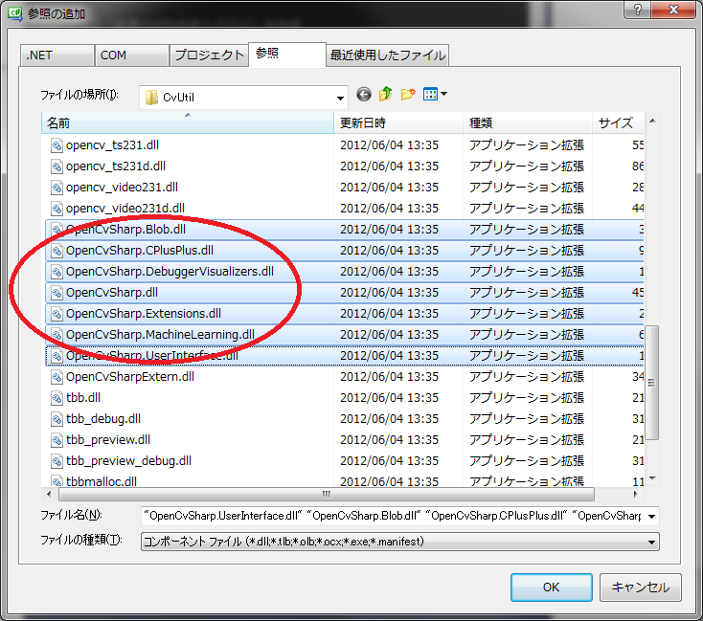

参照設定にOpenCvSharp等が追加されているのを確認
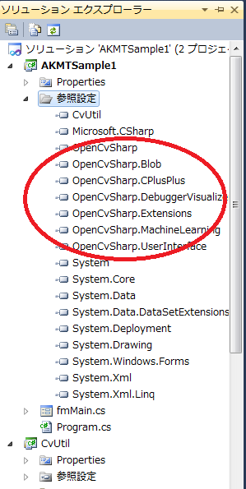

↓のプログラムをこの間のサンプルプログラムのボタンを押したときのメソッドに記載する
//いつも通りの画像ファイル名取得方法 OpenFileDialog ofd = new OpenFileDialog(); ofd.Filter = "画像ファイル(*.jpg; *.png; *.bmp)|*.jpg; *.png; *.bmp)"; if (ofd.ShowDialog() != System.Windows.Forms.DialogResult.OK) return; //OpenCvライブラリ内のCvMatクラス（画像や行列を扱うクラス）を作成 //指定したファイルから画像を読み込んで、ImageMatに保持 OpenCvSharp.CvMat ImageMat = new OpenCvSharp.CvMat(ofd.FileName); //グレースケールの画像を保持する為の変数を宣言だけしておく OpenCvSharp.CvMat WorkMat; //OpenCVの機能を使って作ったCvUtilライブラリの中の画像をグレースケール化するメソッドを呼び出す //WorkMatにグレースケールの画像が入ります CvUtil.CvUtility.GetU8GrayImage(ImageMat, out WorkMat); //CvMatクラスから画像を扱うIplImageクラスに変換(`・ω・') OpenCvSharp.IplImage MainImage = OpenCvSharp.Cv.GetImage(ImageMat); OpenCvSharp.IplImage WorkImage = OpenCvSharp.Cv.GetImage(WorkMat); //IplImageクラスからBitmapを取得し、PictureBoxに描画 pbxMain.Image = MainImage.ToBitmap(); pbxAfter.Image = WorkImage.ToBitmap(); //CvMatクラスやIplImageクラスのインスタンスは自動で破棄されないので //手動で破棄（Dispose）する必要があります //※ちょっと癖があるので講習会で追加の説明をします MainImage.Dispose(); WorkImage.Dispose(); return;

画像モノクロ化のボタンにさっきのプログラムを記載して実行した結果
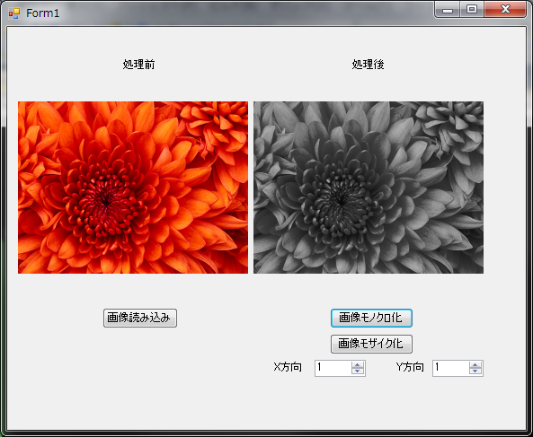

最初のGetPixel、SetPixelを使った処理よりも遙かに早いことを確認すること。

